4浅羽理恵
埼玉県環境アドバイザー活動紹介個票 |  |  |  |  |  |  |  | 検索用一覧に戻る

名前 |  | ふりがな |  | 年代 | 所在市町村
浅羽 理恵 |  | あさば りえ |  |  | 川口市

顔写真又はイラスト |  | 活動状況の写真（1～２枚）
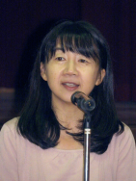

主な専門分野
（１） | 地球温暖化 |  | 「地球温暖化と私たちができること」
（２） | 消費生活・衣食住 |  | 「家計にも地球にもやさしい得するエコ講座」「食品ロスをへらすために」

所有資格、経歴

所有資格 | 環境省環境カウンセラー、地球温暖化防止コミュニケーター
経歴 | 認定ＮＰＯ法人川口市民環境会議代表理事、川口市地球温暖化防止活動推進センターセンター長、川口市総合計画審議会委員、川口市朝日環境センター施設整備審議会委員、埼玉県下水道局経営懇話会委員、著書「家計お助けエコ節約術」
地域等での活動（複数記載可）
所属又は主催団体 |  |  | 団体や個人の活動紹介HP
認定ＮＰＯ法人川口市民環境会議（川口市地球温暖化防止活動推進センター）←※体験活動を含む授業はこちらで実施 |  |  | http://www.ecolife-kawaguchi.org/co2/ http://www.ne.jp/asahi/eco/ecolife/

環境学習指導可能エリア
全市町村対応可／地域限定 |  | ※ 地域限定の場合：市町村・地域名 |  |  |  | 具体的な場所がある場合
全市町村
講座スタイル（複数〇可） |  | 対象（複数〇可）
講義 | 体験活動 | 未就学児 | 小学生 | 中学生 | 高校生 | 一般（大人） | 事業者
○ | - | ○ | ○ | ○ | ○ | ○ | -

連絡先 |  |  |  | ※連絡先非公表の場合又は電話連絡を御希望の場合は、環境政策課 （０４８－８３０－３０１９）へお問い合わせください
MAIL
環境学習指導等の活動実績
全体 | 回数 | 環境学習への延べ参加人数
活動回数 | 7 | 2166

主な活動実績の紹介 |  |  |  |  | ※１枚に収まる範囲で記載願います
年 月 | 活動内容（環境学習のテーマ） |  |  | 依頼団体 |  | 主な対象 | 参加人数
令和6年6月 | 「地球温暖化のお話とエコライフＤＡＹ」（オンライン＆校内放送） ※川口市地球温暖化防止活動推進センターの業務にて（市内３校） |  |  |  |  | 小学生 | 1600
令和6年7月、8月 | 環境講座「建物の断熱と地球温暖化」 ※川口市地球温暖化防止活動推進センターの業務にて |  |  |  |  | 小学生 | 230
令和6年5月 | 環境講座「川口の環境と私たちができること」 ※NPO法人川口市民環境会議の活動にて |  |  |  |  | 小学生 | 66
令和7年3月 | イベント「エネルギーで遊ぼう学ぼう」の企画・運営 ※川口市地球温暖化防止活動推進センターの業務にて |  |  |  |  | 市民 | 270
通年 | 地球温暖化に関する情報発信（ホームページ、ブログ） ※川口市地球温暖化防止活動推進センターの業務にて |  |  |  |  | 市民

以下は選択用の記載ですので、修正等は行わないでください

参照リスト
該当の有無 | ○ | ○
 | - | ×

年代 | 20代
 | 30代
 | 40代
 | 50代
 | 60代
 | 70代
 | 80代
 | 90代

活動エリア | 全市町村
 | 地域限定

主な専門分野 | 自然への愛着
 | 生態系・生物多様性
 | 水質
 | 川の再生活動
 | 大気
 | 地質
 | 地球温暖化
 | 資源・エネルギー
 | 産業
 | 消費生活・衣食住
 | 公害・化学物質
 | ３Ｒ
 | SDGs

日付 | 1月
 | 2月
 | 3月
 | 4月
 | 5月
 | 6月
 | 7月
 | 8月
 | 9月
 | 10月
 | 11月
 | 12月

17入江映子
埼玉県環境アドバイザー活動紹介個票 |  |  |  |  |  |  |  | 検索用一覧に戻る

名前 |  | ふりがな |  | 年代 | 所在市町村
入江 映子 |  | いりえ えいこ |  | 70代 | 久喜市

顔写真又はイラスト |  | 活動状況の写真（1～２枚）
 |  | 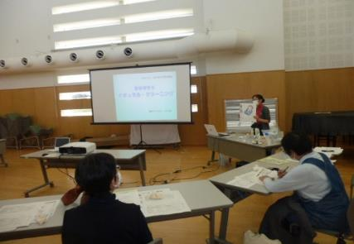

主な専門分野
（１） | 川の再生活動 |  | 家庭からの排水汚染を少なくする方法を伝える
（２） | 消費生活・衣食住 |  | プラスチック、ごみ、有害な日用品、などを減らす方法

所有資格、経歴

所有資格
経歴 | 元川の国アドバイザー、河川浄化対策協議会にて10年以上活動
地域等での活動（複数記載可）
所属又は主催団体 |  |  | 団体や個人の活動紹介HP
久喜市河川浄化対策協議会、エコ栗橋 合成洗剤をやめていのちと自然を守る埼 玉連絡会、日本消費者連盟・洗剤部会 |  |  | 日本消費者連盟洗剤部会HP、久喜市HP

環境学習指導可能エリア
全市町村対応可／地域限定 |  | ※ 地域限定の場合：市町村・地域名 |  |  |  | 具体的な場所がある場合
地域限定 |  | 久喜市内(他は要相談) |  |  |  | 公共交通機関使用・徒歩圏 内
講座スタイル（複数〇可） |  | 対象（複数〇可）
講義 | 体験活動 | 未就学児 | 小学生 | 中学生 | 高校生 | 一般（大人） | 事業者
○ |  |  | ○ | ○ | ○ | ○

連絡先 |  |  |  | ※連絡先非公表の場合又は電話連絡を御希望の場合は、環境政策課 （０４８－８３０－３０１９）へお問い合わせください
MAIL
環境学習指導等の活動実績
全体 | 回数 | 環境学習への延べ参加人数
活動回数 | 5 | 52

主な活動実績の紹介 |  |  |  |  | ※１枚に収まる範囲で記載願います
年 月 | 活動内容（環境学習のテーマ） |  |  | 依頼団体 |  | 主な対象 | 参加人数
2024-06-04 | 合成洗剤と香害被害 |  |  | 生活クラブ生協 |  | 大人 | 10人
2024-08-17 | 水をきれいに |  |  | 河川対策協議会 |  | 大人・小学生 | 12人
2024-09-14 | 合成洗剤と香害被害 |  |  | 生活クラブ生協 |  | 大人 | 8人
2025-10-05 | 香害って何 |  |  | きれいな水と命を守る全国連絡会 |  | 大人 | 15人
2025-10-07 | 水をきれいに |  |  | 栗橋南小放課後ゆうゆうクラブ |  | 大人・小学生 | 7人

以下は選択用の記載ですので、修正等は行わないでください

参照リスト
該当の有無 | ○ | ○
 | - | ×

年代 | 20代
 | 30代
 | 40代
 | 50代
 | 60代
 | 70代
 | 80代
 | 90代

活動エリア | 全市町村
 | 地域限定

主な専門分野 | 自然への愛着
 | 生態系・生物多様性
 | 水質
 | 川の再生活動
 | 大気
 | 地質
 | 地球温暖化
 | 資源・エネルギー
 | 産業
 | 消費生活・衣食住
 | 公害・化学物質
 | ３Ｒ
 | SDGs

日付 | 1月
 | 2月
 | 3月
 | 4月
 | 5月
 | 6月
 | 7月
 | 8月
 | 9月
 | 10月
 | 11月
 | 12月

37川田紀右
埼玉県環境アドバイザー活動紹介個票 |  |  |  |  |  |  |  | 検索用一覧に戻る

名前 |  | ふりがな |  | 年代 | 所在市町村
川田 紀右 |  | かわた のりあき |  | 80代 | 小川町

顔写真又はイラスト |  | 活動状況の写真（1～２枚）
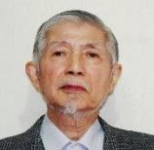 |  | 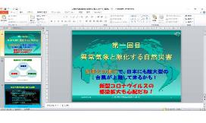 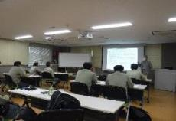

主な専門分野
（１） | 地球温暖化 |  | 異常気象など地球環境問題について解説
（２） | 消費生活・衣食住 |  | SDGs活動や環境配慮型社会形成の重要性について解説

所有資格、経歴

所有資格 | 危険物取扱主任者（甲種）
4 | 元富士電機能力開発センター環境問題講師、元環境マネジメントシステム主任審査員
地域等での活動（複数記載可）
所属又は主催団体 |  |  | 団体や個人の活動紹介HP
小川町生涯学習講師登録

環境学習指導可能エリア
全市町村対応可／地域限定 |  | ※ 地域限定の場合：市町村・地域名 |  |  |  | 具体的な場所がある場合
全市町村
講座スタイル（複数〇可） |  | 対象（複数〇可）
講義 | 体験活動 | 未就学児 | 小学生 | 中学生 | 高校生 | 一般（大人） | 事業者
○ | - | ○ | ○ | ○ | ○ | ○ | ○

連絡先 |  |  |  | ※連絡先非公表の場合又は電話連絡を御希望の場合は、環境政策課 （０４８－８３０－３０１９）へお問い合わせください
MAIL | kawata-noriaki@nifty.com
環境学習指導等の活動実績
全体 | 回数 | 環境学習への延べ参加人数
活動回数 | 3 | 48

主な活動実績の紹介 |  |  |  |  | ※１枚に収まる範囲で記載願います
年 月 | 活動内容（環境学習のテーマ） |  |  | 依頼団体 |  | 主な対象 | 参加人数
令和２年 ２月 | 異常気象と激化する自然災害 |  |  | 石坂産業株式会社 |  | 従業員 | 14
令和２年 ７月 | プラスチックと環境問題 |  |  | 石坂産業株式会社 |  | 従業員 | 25
令和２年 ８月 | 環境配慮型社会の形成と身近な 環境問題 |  |  | 石坂産業株式会社 |  | 従業員 | 9
 | 注記)今年度は、新型コロナウイルス感染症拡大予防のため、web講義も含めて実施したが、 参加者は少なかった。

以下は選択用の記載ですので、修正等は行わないでください

参照リスト
該当の有無 | ○ | ○
 | - | ×

年代 | 20代
 | 30代
 | 40代
 | 50代
 | 60代
 | 70代
 | 80代
 | 90代

活動エリア | 全市町村
 | 地域限定

主な専門分野 | 自然への愛着
 | 生態系・生物多様性
 | 水質
 | 川の再生活動
 | 大気
 | 地質
 | 地球温暖化
 | 資源・エネルギー
 | 産業
 | 消費生活・衣食住
 | 公害・化学物質
 | ３Ｒ
 | SDGs

日付 | 1月
 | 2月
 | 3月
 | 4月
 | 5月
 | 6月
 | 7月
 | 8月
 | 9月
 | 10月
 | 11月
 | 12月

51佐藤秀樹
埼玉県環境アドバイザー活動紹介個票 |  |  |  |  |  |  |  | 検索用一覧に戻る

名前 |  | ふりがな |  | 年代 | 所在市町村
佐藤 秀樹 |  | さとう ひでき |  | 50代 | 千葉県松戸市

顔写真又はイラスト |  | 活動状況の写真（1～２枚）
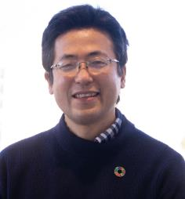 |  | 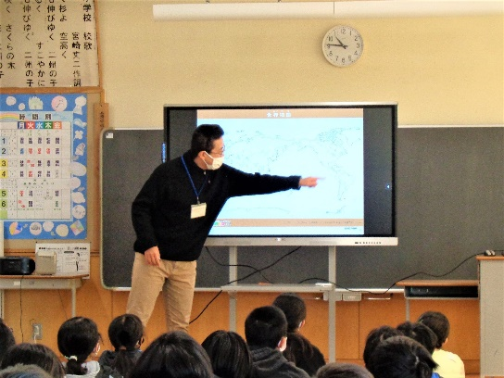 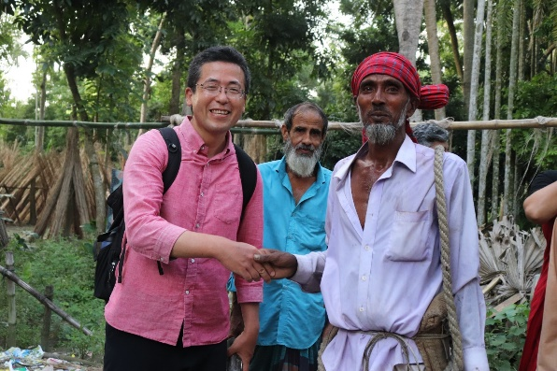

活動のPR |  | 国内外の環境保全や農村開発を実践し、現場の学習材料を活用した講義を実施。

主な専門分野
（１） | SDGs |  | SDGsをテーマとしたゲーム等を取り入れながら分かり易く解説します。SDGsアクションプラン作りも実施できます。
（２） | 消費生活・衣食住 |  | エシカル消費、環境マーク、フェアトレードや農業・食べ物等をテーマとした環境学習の実施や、講師の国際環境協力活動の経験に基づいた海外と日本とのつながりについても解説します。

所有資格、経歴

所有資格 | 博士(農学)、環境カウンセラー(市民部門)、環境教育インストラクター、環境再生医(上級)、環境管理士(1級)、専門社会調査士等
経歴 | 約22年に渡り、開発途上地域の環境保全や農業・農村開発のプロジェクトに従事してきました。現在、江戸川大学社会学部に所属し、「環境と教育」、「環境社会学概論」、「SDGs概論」や「環境と市民活動」の授業を担当しています。また、千葉県地球温暖化防止活動推進委員、流山市環境審議会委員、松戸市安全・快適まちづくり協議会委員、共生社会システム学会、日本環境学会幹事、日本環境教育学会関東支部幹事、日本経営士会千葉支部幹事（SDGs担当）や高木仁三郎市民科学基金助成選考委員等としても活動しています。
地域等での活動（複数記載可）
所属又は主催団体 |  |  | 団体や個人の活動紹介HP
江戸川大学 社会学部 現代社会学科 (准教授) |  |  | https://www.edogawa-u.ac.jp/colleges/d_sociology/teachers/index19.html
公益社団法人 日本環境教育フォーラム (客員上席研究員) |  |  | https://www.jeef.or.jp/
まつど地域活躍塾つながりの会 (SDGs推進チームリーダー) |  |  | https://www.facebook.com/matsudo.tsunagarinokai
バングラデシュ環境開発協会(Bangladesh Environment and Development Society) (テクニカルアドバイザー) |  |  | https://www.bedsbd.org/

環境学習指導可能エリア
全市町村対応可／地域限定 |  | ※ 地域限定の場合：市町村・地域名 |  |  |  | 具体的な場所がある場合
全市町村
講座スタイル（複数〇可） |  | 対象（複数〇可）
講義 | 体験活動 | 未就学児 | 小学生 | 中学生 | 高校生 | 一般（大人） | 事業者
○ | ○ |  | ○ | ○ | ○ | ○ | ○

連絡先 |  |  |  | ※連絡先非公表の場合又は電話連絡を御希望の場合は、環境政策課 （０４８－８３０－３０１９）へお問い合わせください
MAIL | sahihu@gmail.com
環境学習指導等の活動実績
全体 | 回数 | 環境学習への延べ参加人数
活動回数 | 15 | 500

主な活動実績の紹介 |  |  |  |  | ※１枚に収まる範囲で記載願います
年 月 | 活動内容（環境学習のテーマ） |  |  | 依頼団体 |  | 主な対象 | 参加人数
令和7年 2月 | 第12回SDGs活動－SDGsまちづくり |  |  | 小金原みんなでわくわくする会 |  | 大人 | 11
令和6年 12月 | 松戸市SDGs地域学習会(企業編) |  |  | まつど地域活躍塾つながりの会, 松戸市SDGs推進担当室 |  | 大人 | 9
令和6年 11月 | 第1回松戸市SDGsの取り組み事例発表会(市民団体編) |  |  | まつど地域活躍塾つながりの会, 松戸市SDGs推進担当室 |  | 大人 | 8
令和6年 11月 | JICA 国際協力出前授業講座「協働と教育で築く未来： 国際協力の現場から考える持続可能な発展」 |  |  | 千葉県立佐倉高等学校 |  | 高校生 | 320
令和6年 10月 | 問題解決を加速するファシリテーション技術 ～ 組織内の対話を促進し、成果を引き出すには ～ |  |  | 日本経営士会 サスティナブル・マネジメント・センター |  | 大人 | 15
令和6年 10月 | Introduction to Sustainability Education in Japan ~Focusing on ESD, environmental education, and initiatives at Edogawa University~ |  |  | Erasmus Mundus Master in Research & Innovation in Higher Education - MARIHE |  | 大人 | 10
令和6年 10月 | 第11回SDGs活動－SDGsまちづくり |  |  | 小金原みんなでわくわくする会 |  | 大人 | 11
令和6年 8月 | 環境保全とSDGs達成に向けた開発途上地域の取り組み ～バングラデシュでの活動事例を通じた講師の実践～ |  |  | 流山市立西深井小学校 |  | 小学校教諭 | 20
令和6年 8月 | 2024年度第1回SDGs地域学習会 |  |  | まつど地域活躍塾つながりの会, 松戸市SDGs推進担当室 |  | 大人 | 15
令和6年 8月 | 第10回SDGs活動－SDGsまちづくり |  |  | 小金原みんなでわくわくする会 |  | 大人 | 11
令和6年 8月 | 子どもSDGs体験教室 SDGsを楽しく学ぶ冒険! |  |  | 江戸川大学駒木学習センター |  | 小学生・保護者 | 19
令和6年 6月 | 持続可能な企業経営 ～中小企業のSDGs戦略～ |  |  | 日本経営士会 |  | 大人 | 4
令和6年 6月 | ゲームを通してもっと知ろうSDGs |  |  | 欅クラブ |  | 大人 | 22
令和6年 5月 | 第9回SDGs活動－SDGsまちづくり |  |  | 小金原みんなでわくわくする会 |  | 大人 | 10
令和6年 4月 | チームワークとコラボレーションを強化するワークショップの手法 |  |  | 日本経営士会 サスティナブル・マネジメント・センター |  | 大人 | 15

以下は選択用の記載ですので、修正等は行わないでください

参照リスト
該当の有無 | ○ | ○
 | - | ×

年代 | 20代
 | 30代
 | 40代
 | 50代
 | 60代
 | 70代
 | 80代
 | 90代

活動エリア | 全市町村
 | 地域限定

主な専門分野 | 自然への愛着
 | 生態系・生物多様性
 | 水質
 | 川の再生活動
 | 大気
 | 地質
 | 地球温暖化
 | 資源・エネルギー
 | 産業
 | 消費生活・衣食住
 | 公害・化学物質
 | ３Ｒ
 | SDGs

日付 | 1月
 | 2月
 | 3月
 | 4月
 | 5月
 | 6月
 | 7月
 | 8月
 | 9月
 | 10月
 | 11月
 | 12月

64関川忠彦
埼玉県環境アドバイザー活動紹介個票 |  |  |  |  |  |  | 検索用一覧に戻る

名前 |  | ふりがな |  | 年代 | 所在市町村
関川忠彦 |  | せきがわただひこ |  | 70代 | 行田市

顔写真又はイラスト |  | 活動状況の写真（1～２枚）
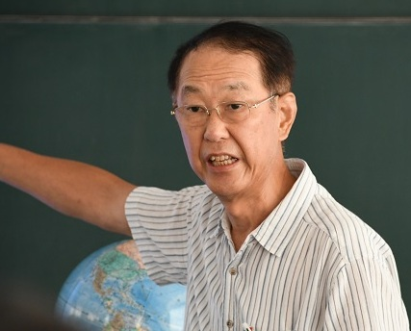 |  | 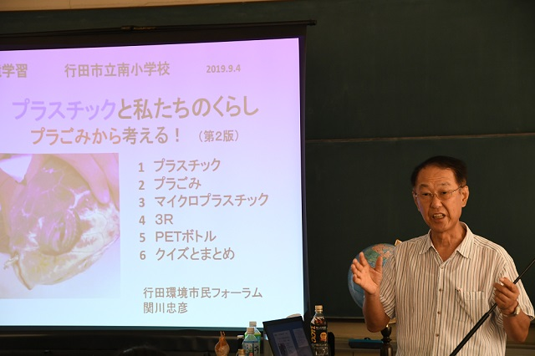

主な専門分野
（１） | 地球温暖化 |  | 温暖化の要因の化石ｴﾈﾙｷﾞｰを解説し、小型装置の体験で節電を理解
（２） | 消費生活・衣食住 |  | 食べ物とくらし・食品ロス、ﾌﾟﾗｽﾁｯｸとくらし・ﾌﾟﾗｺﾞﾐ、資源と３Ｒを解説

所有資格、経歴

所有資格 | 彩の国環境大学の基礎と実践 コース修業、 環境教育ｱｼｽﾀﾝﾄ、地球温暖化防止推進委員
経歴 | 元行田市環境審議会委員、現役時代に非鉄大手の環境事業、産廃事業、金属リサイクル事業
地域等での活動（複数記載可）
所属又は主催団体 |  |  | 団体や個人の活動紹介HP
行田環境市民フォーラム |  |  | 行田市市民公益活動登録団体、 小学校への環境出前学習、環境公開学習会、エコライフDAY募集、 環境関係の展示と講師

環境学習指導可能エリア
全市町村対応可／地域限定 |  | ※ 地域限定の場合：市町村・地域名 |  |  |  | 具体的な場所がある場合
地域限定 |  | 行田市とその近隣 |  |  |  | 教室、会議室、ＰＣ、大型TV、プロジェクター、スクリーン
...

65関谷庸
埼玉県環境アドバイザー活動紹介個票

名前 |  | ふりがな |  | 年代 | 所在市町村
関谷 庸 |  | せきや つね |  | 80代 | ふじみ野市

顔写真又はイラスト |  | 活動状況の写真（1～２枚）
 |  | 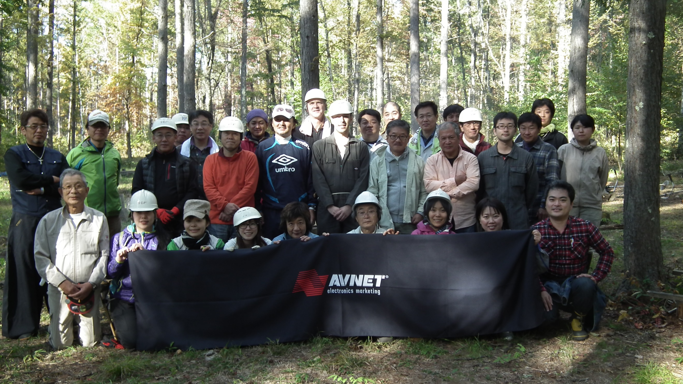

主な専門分野
（１） | 資源・エネルギー |  | 再エネ，マイクロ水力発電システムの開発と推進、水の電気分解による副生酸素の活用
（２） | 消費生活・衣食住 |  | オゾン水による殺菌・衛生管理など普及促進とオゾン水製造装置の開発

所有資格、経歴

所有資格 | 省エネルギー普及指導員
経歴 | ㈱アヴネットにてエコロジー推進室長22年社員の環境啓蒙教育や出前授業を行っている。 経産省・環境省H19年度省エネコンテスト受賞、環境省H19年度エコドライブコンテストに会社で参加し入賞。
...

66瀬田惠之
埼玉県環境アドバイザー活動紹介個票

名前 |  | ふりがな |  | 年代 | 所在市町村
瀨田 惠之 |  | せた しげゆき |  | 70代 | 越谷市

顔写真又はイラスト |  | 活動状況の写真（1～２枚）
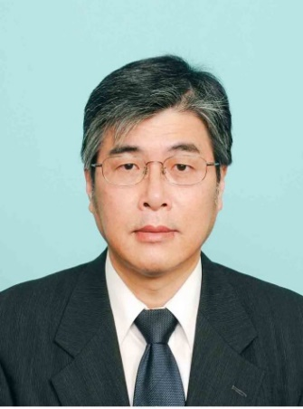

活動のPR |  | リサイクル関係団体相互の連絡会活動および草加市内での環境推進・環境保全活動

主な専門分野
（１） | 産業 |  | 環境アセスメント
（２） | 消費生活・衣食住 |  | 景観に配慮したまちづくり

所有資格、経歴

所有資格 | 博士（工学）、環境カウンセラー（事業者部門）、環境計量士、一級建築士
...

83西川裕美
埼玉県環境アドバイザー活動紹介個票

名前 |  | ふりがな |  | 年代 | 所在市町村
西川裕美 |  | ニシカワヒロミ |  | 60代 | 北本市

顔写真又はイラスト |  | 活動状況の写真（1～２枚）
 |  | 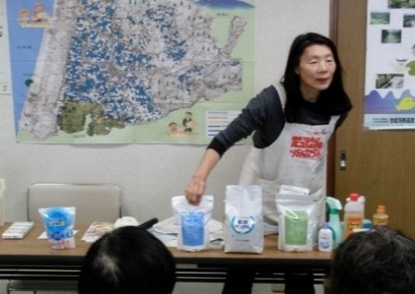

活動のPR |  | 環境に優しいナチュラルクリーニング実演（35年）。環境・地球温暖化へ配慮したごみ減量28年（段ボールコンポスト・新聞紙エコバックの普及）。の有害化学物質を避ける

主な専門分野
（１） | 消費生活・衣食住 |  | 環境に優しい生活提案（ナチュラルクリーニング実演。有害化学物質を避ける）ゴミ減量提案（ダンボールコンポスト・新聞エコバック普及）。フェアトレードの仕組みと消費生活。
（２） | 川の再生活動 |  | 水の大切さや日常生活で出来る節水・家庭排水への配慮実演。水の循環。水質調査。生物多様性。

所有資格、経歴

所有資格 | NACS-J自然観察指導員、プロジェクトWET JAPANエデュケーター、消費者被害防止サポーター
...

105松岡正裕
埼玉県環境アドバイザー活動紹介個票 |  |  |  |  |  | 検索用一覧に戻る

名前 |  | ふりがな |  | 年代 | 所在市町村
松岡正裕 |  | まつおかまさひろ |  | 80代 | 東京都八王子市

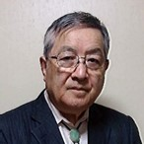
顔写真又はイラスト |  | 活動状況の写真（1～２枚）
国会議員に講演⇒

主な専門分野
（１） | 地球温暖化 |  | 暑さ対策として、地上工作物が太陽熱を蓄えない方法を解説
（２） | 消費生活・衣食住 |  | 古来の生活様式を、現代社会に取り入れ最新の科学との融合を解説

所有資格、経歴

所有資格 | 技術士・環境管理士・知的財産管理士
経歴 | 熊本大学大学院で非常勤講師（社会人講座ー環境部門）を5年、自民本部他各種団体に講演等8年
地域等での活動（複数記載可）
...

